Sprint Backlog Burndownchart
Burn Down Chart
US-ID | US/TASK | ASIGNADO | ESTADO | Horas | Semana
 |  |  |  |  | 1 | 2 | 3 | 4 | 5 | 6 | 7 | 8 | 9 | 10 | 11 | 12
Sprint 1 | Registro de Pedido | . | . | 21
 | Reunir los requerimientos | Alfredo | Pendiente | 4
 | Definir funcionalidades escenciales del sistema de gestion de ventas | Miguel | Pendiente | 6
 | Establecer la arquitectura de la base de datos, API y servicios backend | Mateo | Pendiente | 8
 | Crear un plan detallado para los siguientes sprint | Alfredo | Pendiente | 3
Sprint 2 | Creacion de base de datos | . | . | 21
 | Construccion de la base de datos segun los requerimientos | Alfredo | Pendiente | 7
 | Diseño de la estructura del backend | Miguel | Pendiente | 4
 | Diseño de las interfaces de usuario | Mateo | Pendiente | 7
 | Definicion de los casos de prueba | Miguel | Pendiente | 3
Sprint 3 | Desarrollo e implementación | . | . | 18
 | Desarrollo e implementacion del backend | Miguel | Pendiente | 7
 | Desarrollo e implementacion de las interfaces de usuario | Mateo | Pendiente | 7
 | Definicion y ejecucion de los casos de prueba | Alfredo | Pendiente | 4
Sprint 4 | Ejecución de pruebas. | . | . | 19
 | Definicion y ejecucion de las pruebas finales | Mateo | Pendiente | 6
 | Ejecucion de pruebas de conexión y comunicación | Miguel | Pendiente | 5
 | Depuración y solución de errores encontrados | Miguel | Pendiente | 5
 | Despliegue final | Mateo | Pendiente | 3
 |  |  |  | 79 | 0 | 0 | 0 | 0 | 0 | 0 | 0 | 0 | 0 | 0 | 0 | 0
 |  |  |  |  | 26 | 26 | 26 | 26 | 26 | 26 | 26 | 26 | 26 | 26 | 26 | 26

Diagrama de actividades
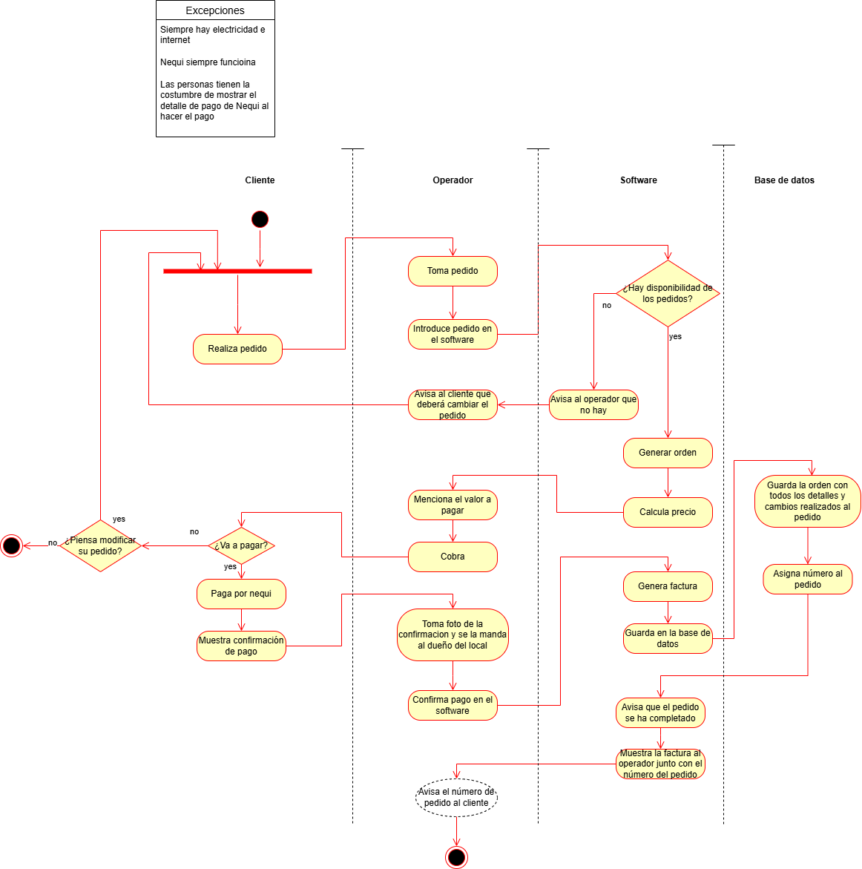

Mockup
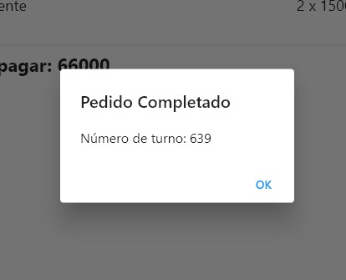
Lo primero que vera el operador es esta pagina, |  | Lo siguiente a ello es la pagina de modificacion de ingredientes |  | Lo siguiente es la página de los detalles de la orden |  | En caso de pulsar "Completar Pedido" se hara la confirmacion de la orden
En ella se tiene 2 botones principales, referentes al tipo de comida |  | Simplemente, tomando en cuenta lo que ha pedido el cliente, |  | En esta se muestra el cuanto se debe pagar, |  | se enviara el pedido a la cocina y se le asignara un número de turno al cliente
Al pulsar cada uno aumentan los contadores de abajo |  | se quitan los ingredientes que no se quieren pulsando en la casilla correspondiente |  | y se le da la opcion al cliente de pagar su comida, o cancelar su pedido
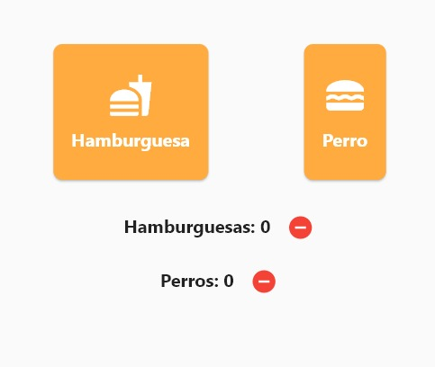
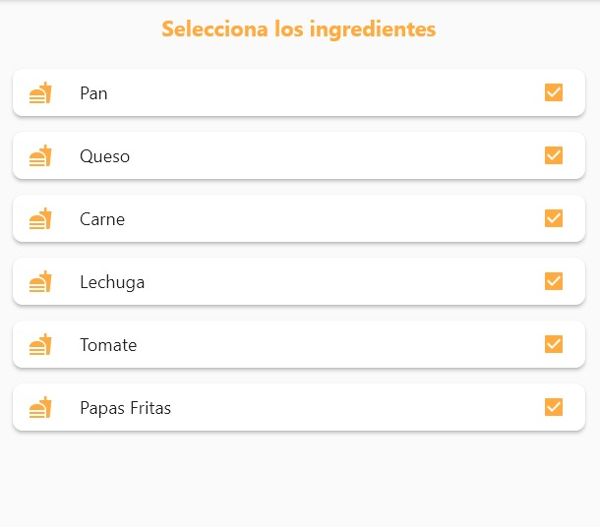
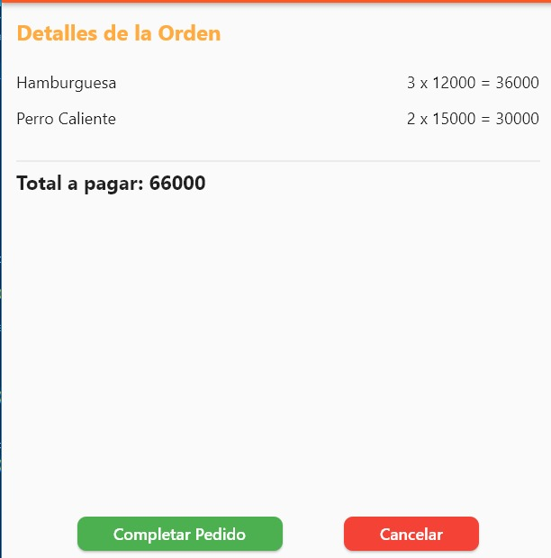
,en caso de querer restar tambien estan los botones para ellos (--) |  | Si se dejan todas marcadas (lo cual es su estado base) se servira la comida con su receta original |  | De esta se va a 2 opciones tomando en cuenta cual botón pulsa

 |  |  |  |  | ------------------>

 | -------------------> |  | ------------------>

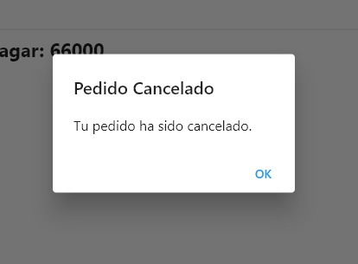
 |  |  |  |  |  | En caso de cancelar el pedido, la operacion sera cancelada
 |  |  |  |  |  | y se volvera a la pestaña de inicio

 |  |  |  |  | ------------------>

